Баг репорт
№ | Название дефекта | Важность | Алгоритм воспроизведения | Фактический результат | Ожидаемый результат | Приложение | Примечание
1 | Вкладка Home: кнопка c именем кошелька: при нажатии на кнопку не отображается история транзакций | Major | Шаги по воспроизведению: 1. Входим в Home 2. Нажимаем на Account 3. Совершаем любой обмен в Swap 4. Переходим в Home 5. Нажимаем Account | История транзакций не отображается | История транзакций отображается | 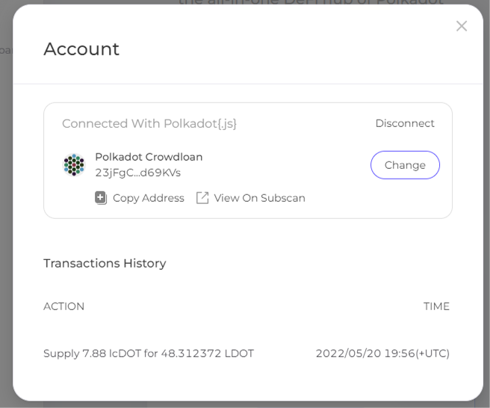 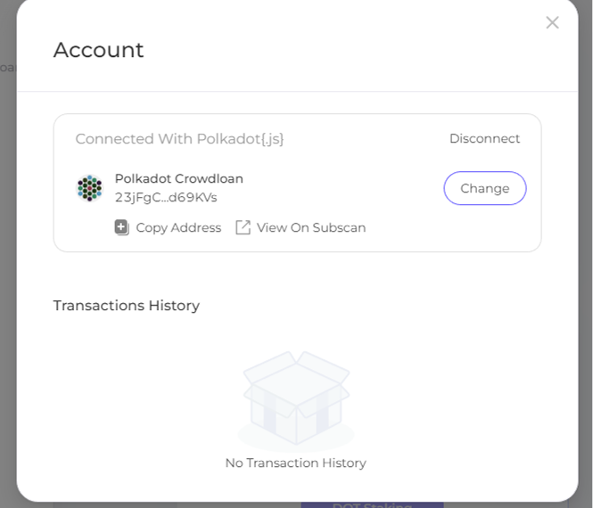 | Если совершить swap ACA to aUSD, то история транзакций появляется. При обновлении страницы и повторном входе опять исчезает. История транзакций включает не все транзации, а только типа Supply. Через 20 минут транзакции начали отображаться в полном объеме, но после перезагрузки страницы и отсоединения кошелька снова перестали отображаться
2 | Вкладка Home: кнопка колокольчик: при нажатии Dismiss не пропадает значок непрочитанного уведомления | Average | Шаги по воспроизведению: 1. Входим в Home 2. Нажимаем на колокольчик 3. Нажимаем Dismiss | Значок непрочитанного уведомления не исчезает | Значок непрочитанного уведомления исчезает | 
3 | Вкладка Home: поле Bridge Asset to Acala: контуры нескольких объектов накладываются в нижней части рамки, также при изменении формата окна поле некорректно масштабируется | Average | Шаги по воспроизведению: 1. Входим в Home 2. Смотрим на поле Bridge Asset to Acala 3. Меняем формат окна браузера, сокращая его по ширине | Границы окна нарушаются другими объектами | Границы окна не нарушаются другими объектами | 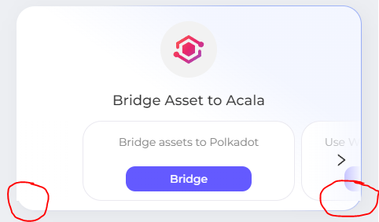 | Масштабирование полей Polkadot Staking, Earn, Mint aUSD работает корректно в отличие от Bridge Asset to Acala
4 | Вкладка Home: поля Polkadot Staking, Earn, Mint aUSD: в тексте описания в конце стоит точка | Minor | Шаги по воспроизведению: 1. Входим в Home 2. Смотрим на поля Polkadot Staking, Earn, Mint aUSD | В конце последнего предложения с описанием стоит точка | В конце последнего предложения с описанием точка не ставится |  | В полях с описанием, как и в таблицах, после крайнего предложения точка не ставится
5 | Вкладка Home: поле Mint aUSD: в тексте описания после to не глагол, а прилагательное | Minor | Шаги по воспроизведению: 1. Входим в Home 2. Смотрим на поле Mint aUSD | to multiple | to multiply |  | Используется некоррекное окончание, глагола to multiple не существует
6 | Вкладка Home: поле Earn: при перечислении используется запятая перед союзом and | Minor | Шаги по воспроизведению: 1. Входим в Home 2. Смотрим на поле Earn | Staking LP tokens or collateral to earn yield, and loyalty bonus. | Staking LP tokens or collateral to earn yield and loyalty bonus |  | При перечислении запятая ставится, если отсутствует союз and
7 | Вкладка Portfolio: вкладка NFT: при нажатии All можно выбрать Transferable или Burnable | Average | Шаги по воспроизведению: 1. Входим в Portfolio 2. Входим в NFTs 3. Нажимаем All, затем Transferable/Burnable | При активном All можно нажать Burnable/Transferable и выделение с All не снимается | Когда при активном All нажимаем Transferable/Burnable выделение с All снимается и происходит поиск NFT по категориям |  | При нажатии All подразумевается, что выводятся все категории, при нажатии на отдельную категорию должны выводиться NFT только выбранной категории, а All становится неактивной. В данной реализации неясно функциональное назначение кнопки All
8 | Вкладка Portfolio: вкладка NFTs: не отображаются картинка NFT | Average | Шаги по воспроизведению: 1. Входим в Portfolio 2. Входим в NFTs 3. Нажимаем на NFT | Картинка NFT не отображается на экране ни в NFTs, ни когда мы выбираем NFT | Картинка NFT отображается на экране в NFTs и когда мы выбираем NFT
9 | Вкладка Portfolio: вкладка NFTs: в полях Name и Description отсутсвует информация об NFT | Minor | Шаги по воспроизведению: 1. Входим в Portfolio 2. Входим в NFTs 3. Нажимаем на NFT 4. Смотрим поле Information | У NFT отсутсвуют атрибуты Name и Description | У NFT присутсвуют атрибуты Name и Description | 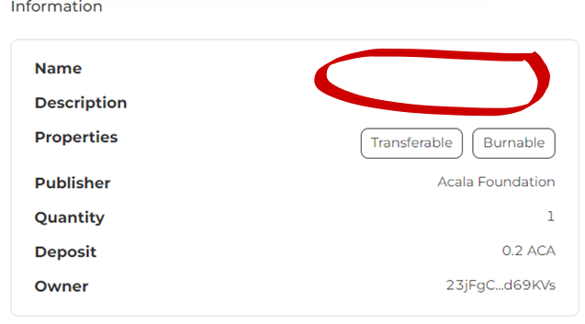 | Баг проверен только на подарочных NFT за участие в Crowdloan
10 | Вкладка Portfolio: вкладка Acala: в полях Vaults, DOT Staking и Earn текст выходит за рамки окна | Average | Шаги по воспроизведению: 1. Входим в Portfolio 2. Входим в Acala 3. Уменьшаем формат окна браузера по ширине | Текст большинства полей выходит за рамки поля | Текст находится внутри рамок поля | 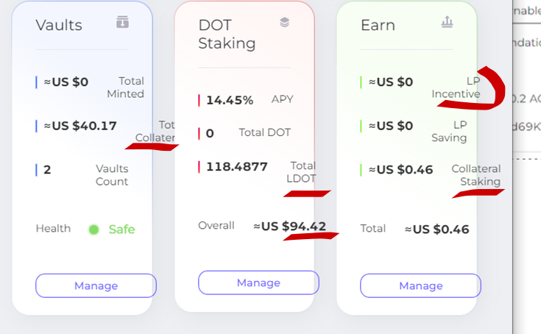 | При дальнейшем уменьшении формата окна поля Vaults, DOT Staking и Earn располагаются в столбец и ошибка пропадает
11 | Вкладка Portfolio: вкладка Acala: область с выбором Acala/NFTs при пролистывании страницы вниз в режиме свободного окна перекрывает не весь текст | Average | Шаги по воспроизведению: 1. Входим в Portfolio 2. Входим в Acala 3. Уменьшаем формат окна браузера по ширине 4. Пролистываем страницу вниз | Область Acala/NFTs скрывает не всю пролистываемую область | Область Acala/NFTs скрывает всю пролистываемую область
12 | Вкладка Portfolio: вкладка Acala: в полях Vaults, DOT Staking и Earn кнопки Manage 1. выходят за рамки окна; 2. расположены не на одном уровне; 3. выходят за рамки своих полей 4. длина поля DOT Staking не совпадает с длиной полей Vaults и Earn 5. При нажатии кнопки "Глаз" меняется длина поля DOT Staking | Average | Шаги по воспроизведению: 1. Входим в Portfolio 2. Входим в Acala 3. Уменьшаем формат окна браузера по ширине 4. Смотрим на кнопки Manage в полях Vaults, DOT Staking и Earn 5. Нажимаем кнопку "Глаз" и смотрим на кнопки Manage | Кнопки Manage некорректно расположены в режиме свободного окна | Кнопки Manage расположены на одном уровне и не выходят за рамки своих полей
13 | Вкладка Portfolio: вкладка Acala: в поле My Portfolio верхняя часть поля не закрашена | Enhancement | Шаги по воспроизведению: 1. Входим в Portfolio 2. Входим в Acala 3. Смотрим на область My Portfolio | Область My Portfolio закрашена не полностью | Область My Portfolio закрашена полностью

Графики
Распределение дефектов по типу
Critical | 0
Major | 1
Average | 7
Minor | 4
Enhancement | 1

Functional | 5 | 38.46%
GUI | 8 | 61.54%
Всего | 13

Home | 6 | 46.15%
Portfolio | 7 | 53.85%

